Estadísticas
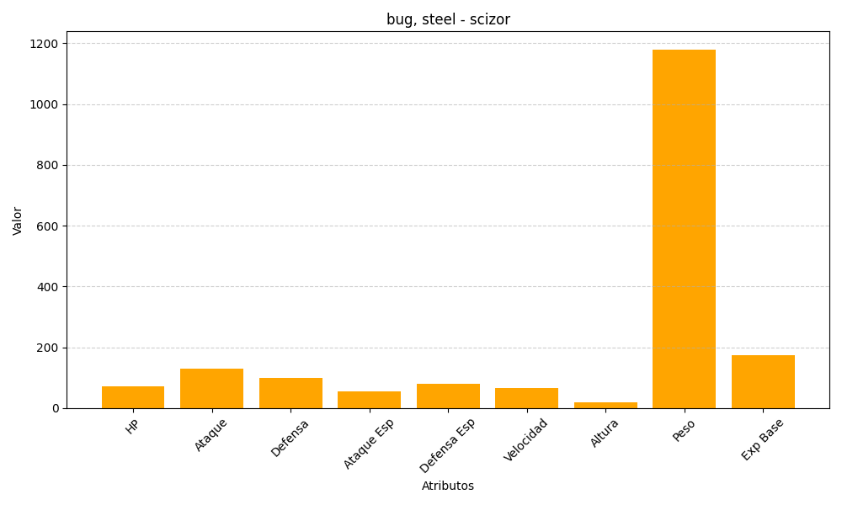
ID | Nombre | Tipo | HP | Ataque | Defensa | Ataque Especial | Defensa Especial | Velocidad | Altura | Peso | Experiencia Base
212 | scizor | bug, steel | 70 | 130 | 100 | 55 | 80 | 65 | 18 | 1180 | 175

